Sheet1
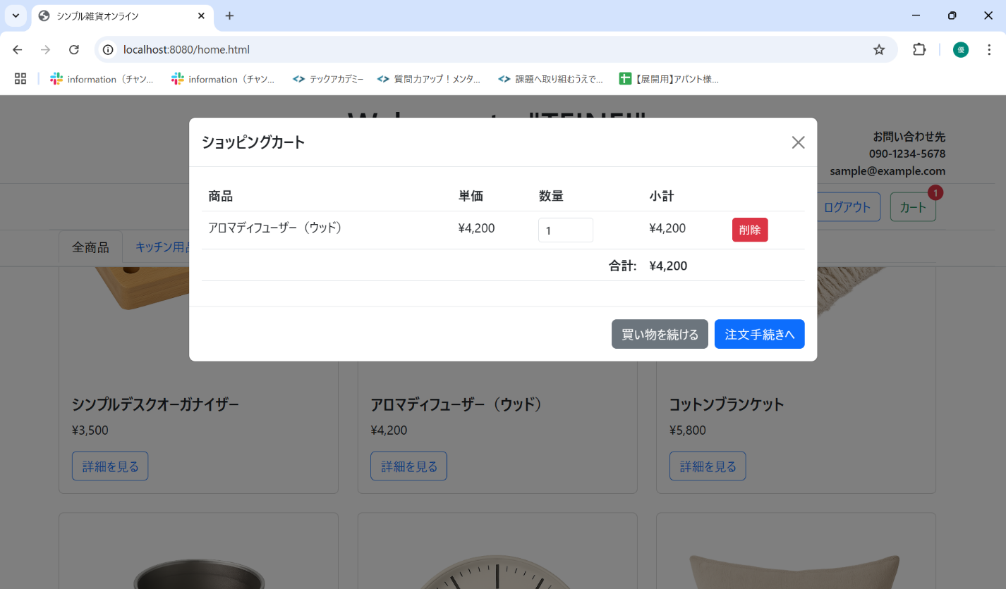
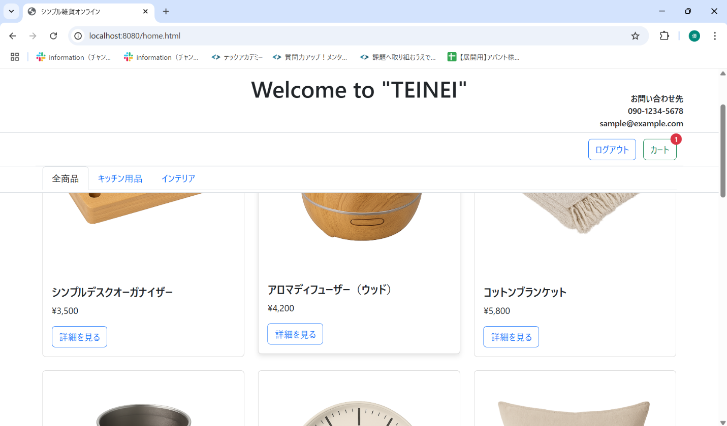
No. | テスト対象 | テスト種別 | 目的/観点 | 前提条件 | 操作手順 | 期待結果
ST-C-011 | カート商品削除 | 機能 | カートモーダルから商品を削除できるか | ST-C-006 の状態 | 1. カートモーダルを表示する。 2. シンプルデスクオーガナイザーの行にある「削除」ボタンをクリックする。 | 1. カートモーダルからシンプルデスクオーガナイザーの行が削除されること。 2. アロマディフューザー（ウッド）のみが表示されていること。 3. 合計金額が「4200」円に更新されること。 4. カートアイコンのバッジが「1」に更新されること。

